Progetto
PROGETTO LABORATORIO SCIENTIFICO AVANZATO DI CHIMICA E BIOLOGIA CON POSTAZIONE DISABILI E PIATTAFORMA CLOUD
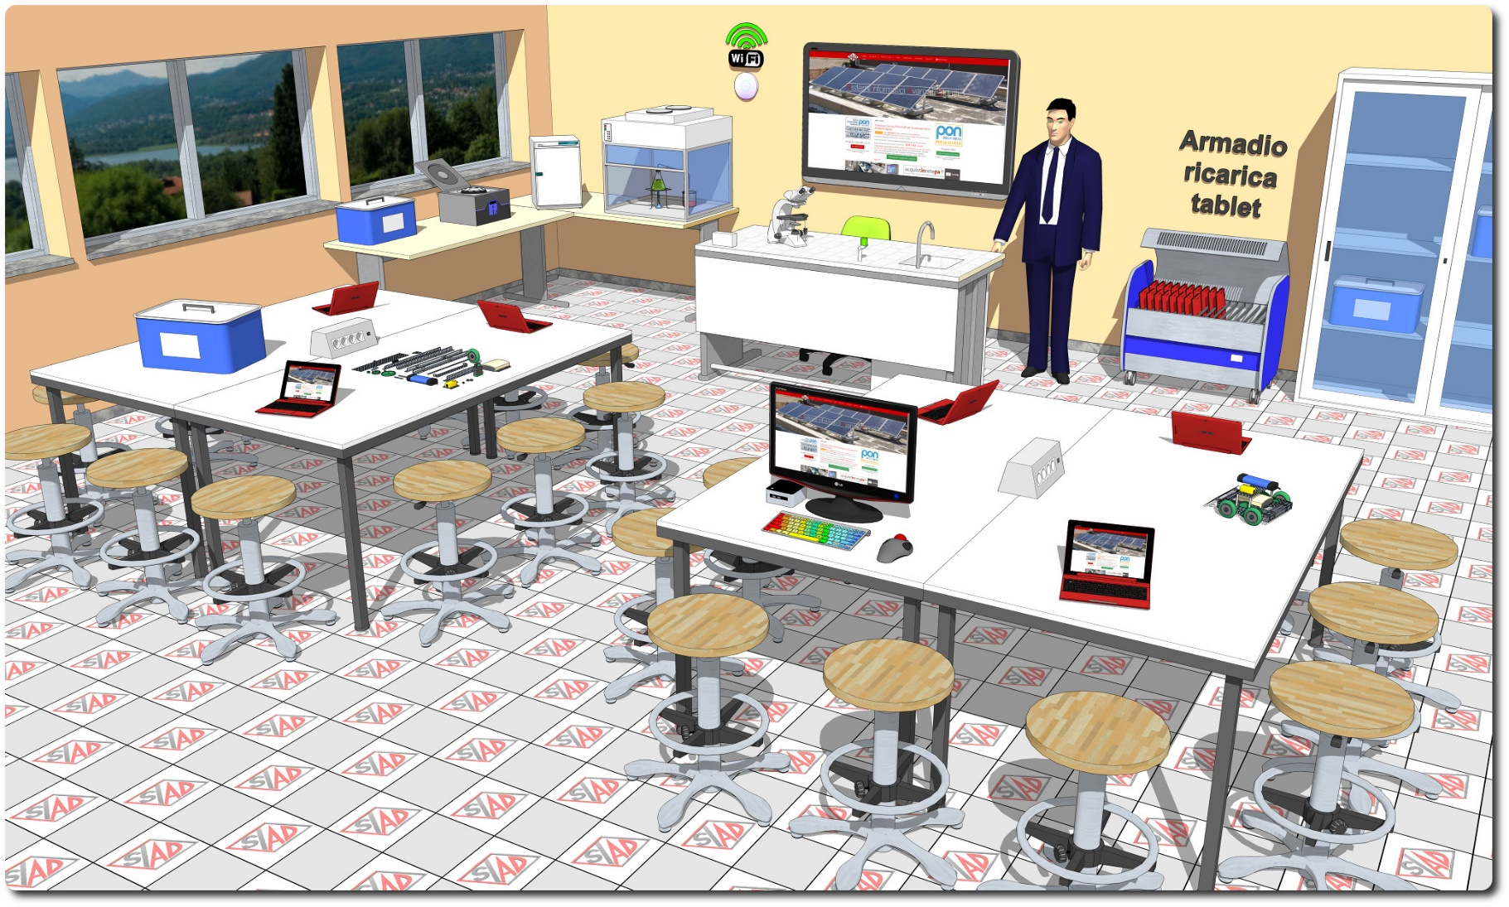
Descrizione Progetto (minore di 1300 caratteri)
OBIETTIVI Dotare la Scuola di uno spazio laboratoriale di riferimento di Chimica e Biologia con postazione riservata ad alunni diversamente abili. LA SOLUZIONE È COMPOSTA DA: 1) Arredi tecnici, costituiti da due isole tecniche ciascuna per 12 allievi, due banchi di appoggio, da un armadio di conservazione dei kit didattici e dalle sedute per tutte le postazioni; 2) Apparecchiature tecnologiche, comprendenti la postazione tecnologica autonoma docente con notebook, i tablet PC, il monitor interattivo, access point e postazione informatica per studenti diversamente abili; 3) Software, costituito da piattaforma web oriented per la gestione del libretto studente; 4) Strumentazione scientifica, comprendente dataloggers wifi fruibili in gruppi di lavoro, pack di sensori multidisciplinare, kit di approfondimento degli ambiti di studio di chimica e biologia, strumentazione specialistica di laboratorio (cappa a flusso laminare, phmetro da banco, incubatore, microscopio, ecc...). 5) Adeguamenti edilizi, comprendenti l’impianto elettrico e LAN dimensionato per il laboratorio

Click qui per la Matrice Acquisti
Click qui per il riepilogo delle Spese Generali

